変更内容（請求書 小口）
2023年9月28日
今回 2024年3月14日
余白サイズの印刷設定
書式改定箇所

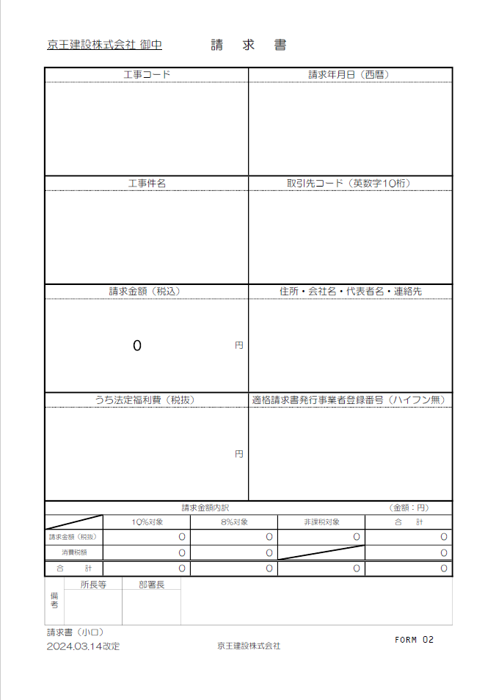
請求書（小口）

【変更箇所】
①工種別内訳書の工種コードに重複入力制限機能を設定
②工種別内訳書の税抜金額に0円入力制限機能を設定

☆請求書処理電子化システム”エスカー”について
【PDF変換の注意点】
・エクセルはプリントアウトせず、直接PDF変換して下さい。
・PDF変換の際、プリンターは『Microsoft Print to PDF 』
を使用して下さい。
※『エクスポート』でPDF変換をしないで下さい。
（エスカーの誤作動防止の為）
【PDF変換 手順】
①エクセルの左上『ファイル』から『印刷』を開く。
②プリンターは『Microsoft Print to PDF』を選択。
③『ページ設定』から『ページ』、『余白』が下記の数値に設定
されているか確認。（異なる場合は修正）
④『印刷』をクリック。
⑤PDF変換完了。

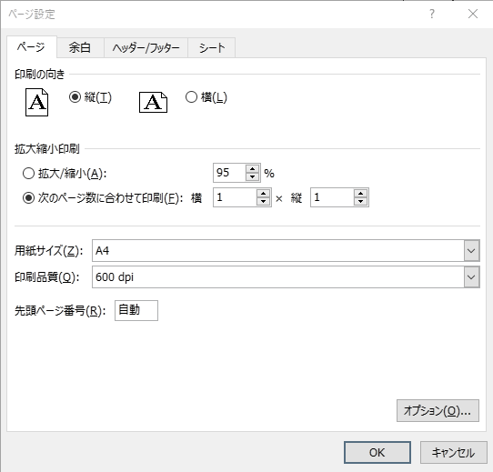


初期値
初期値

変更内容（《建築》工種別内訳書 小口）
2023年9月28日
今回 2024年3月14日
余白サイズの印刷設定
書式改定箇所

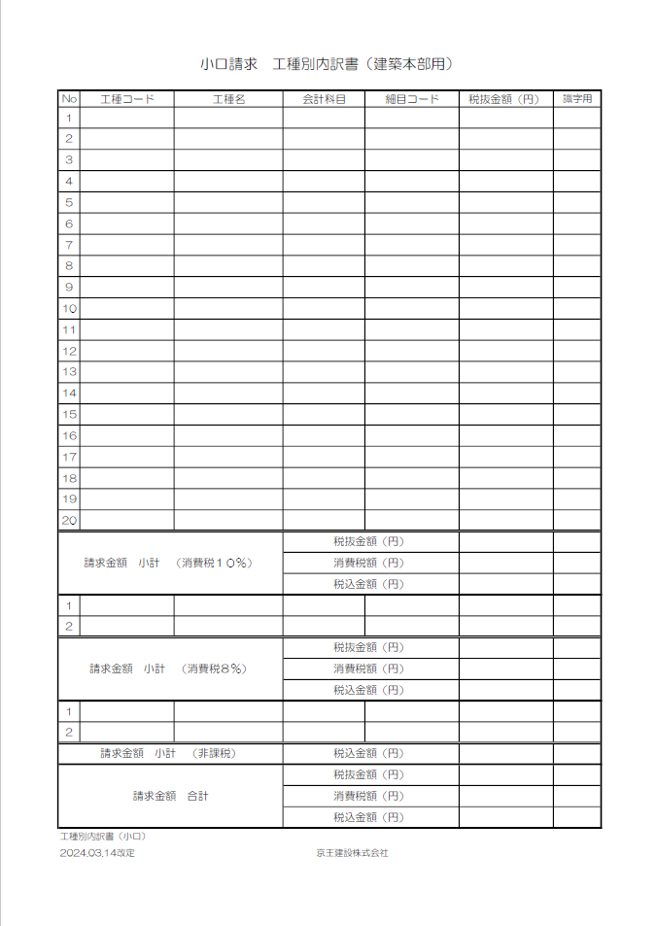
工種別内訳書（小口）

【変更箇所】
①工種別内訳書の工種コードに重複入力制限機能を設定
②工種別内訳書の税抜金額に0円入力制限機能を設定

☆請求書処理電子化システム”エスカー”について
【PDF変換の注意点】
・エクセルはプリントアウトせず、直接PDF変換して下さい。
・PDF変換の際、プリンターは『Microsoft Print to PDF 』
を使用して下さい。
※『エクスポート』でPDF変換をしないで下さい。
（エスカーの誤作動防止の為）
【PDF変換 手順】
①エクセルの左上『ファイル』から『印刷』を開く。
②プリンターは『Microsoft Print to PDF』を選択。
③『ページ設定』から『ページ』、『余白』が下記の数値に設定
されているか確認。（異なる場合は修正）
④『印刷』をクリック。
⑤PDF変換完了。




初期値
初期値

請求書(小口)「記載説明用」
今回 改定無しし
京王建設株式会社 御中 |  |  |  |  | 請求書

工事コード |  |  |  |  |  |  | 請求年月日（西暦）
注文書に記載された｢-｣(ﾊｲﾌﾝ)含め
12桁を半角入力
半角入力 → 例：2024/4/16

工事件名 |  |  |  |  |  |  | 取引先コード（英数字10桁）
正式工事件名を入力
KKCで始まる10桁を半角入力
※必ず先頭の3桁は KKC
例：KKCB012345

請求金額（税込） |  |  |  |  |  |  | 住所・会社名・代表者名・連絡先
0 |  |  |  |  |  | 円
所在地
会社名
代表者名
連絡先電話番号

内訳に明示した該当金額を
半角数字で入力
T で始まる14桁を半角入力
うち法定福利費（税抜） |  |  |  |  |  |  | 適格請求書発行事業者登録番号（ハイフン無）
 |  |  |  |  |  | 円

請求金額内訳 |  |  |  |  |  |  |  |  | （金額：円）
 |  | 10％対象 |  | 8％対象 |  |  |  | 非課税対象 | 合 計
請求金額（税抜） |  | 0 |  | 0 |  |  |  | 0 | 0
消費税額 |  | 0 |  | 0 |  |  |  |  | 0
合 計 |  | 0 |  | 0 |  |  |  | 0 | 0
☆ 連動の工種別内訳書から入力
備考 | 所長等 |  | 部署長
〇〇所長 〇〇課長
所長等、部署長の氏名を入力
：色付欄に入力
請求書（小口） |  |  |  |  |  |  |  |  |  | FORM 02
2024.03.14改定 |  |  |  |  | 京王建設株式会社

工種別内訳(小口)「記載説明用」
小口請求 工種別内訳書（建築本部用）

自動表示
自動表示
自動
表示
No | 工種コード | 工種名 | 会計科目 | 細目コード | 税抜金額（円） | 識字用
1
2
工種コードは
所長等に確認
「会計科目の選択」
会計科目説明
資料に従い
一覧より選択
請求する工種
毎の税抜金額
を入力
3
4
5
6
7
8
①
0円入力不可
を設定
②
9
重複入力不可
を設定
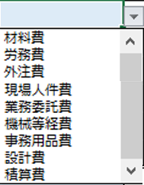
10
11
12
13
14
15
16
17
18
19
20
請求金額 小計 （消費税１０％） |  |  | 税抜金額（円）
 |  |  | 消費税額（円）
 |  |  | 税込金額（円）
1
2
請求金額 小計 （消費税８％） |  |  | 税抜金額（円）
 |  |  | 消費税額（円）
 |  |  | 税込金額（円）
1
2
請求金額 小計 （非課税） |  |  | 税込金額（円）
請求金額 合計 |  |  | 税抜金額（円）
 |  |  | 消費税額（円）
 |  |  | 税込金額（円）
工種別内訳書（小口）
2024.03.14改定 |  |  | 京王建設株式会社

会計科目説明資料（建築用）
会計科目説明資料
 |  |  |  |  | ※各会計科目の説明と例についての詳細は「勘定科目処理要領」をご参照下さい。
各工種で選択する「会計科目」について
No. | 工種コード | 工種名 | ﾌﾟﾙﾀﾞｳﾝﾒﾆｭｰ から選択変更 の会計科目 | 細目コード | 例示

例1 | AA0002 | 仮設物費 | 材料費 | 0000000110 | 仮設材賃借料、現場内の安全標識などの施工するため直接購入した仮設材等
 |  |  | 労務費 | 0000000120 | 鳶、土工等で作業のみ（簡単な工具含む）
 |  |  | 外注費 | 0000000130 | 仮設材賃借料と仮設材架払い作業費を合わせる場合（材工の場合）
 |  |  | 機械等経費 | 0000000320 | 自社所有または、社外から借りた機械等の使用料・点検・整備・修理等

例2 | AA0003 | 動力用水設備費 | 材料費 | 0000000110 | 動力用水設備賃借料、動力用水設備費などの施工するため直接購入した足場材等
 |  |  | 労務費 | 0000000120 | 仮設電気工、仮設機械設備工等で作業のみ（簡単な工具含む）
 |  |  | 外注費 | 0000000130 | 仮設電気工、仮設機械設備工等で材工の場合
 |  |  | 機械等経費 | 0000000320 | 自社所有または、社外から借りた機械等の使用料・点検・整備・修理等

例3 | BB0102 | 足場費 | 材料費 | 0000000110 | 足場材賃借料、仮設足場材料費などの施工するため直接購入した足場材等
 |  |  | 労務費 | 0000000120 | 鳶、土工等で作業のみ（簡単な工具含む）
 |  |  | 外注費 | 0000000130 | 足場材賃借料と足場材架払い作業費を合わせる場合（材工の場合）
 |  |  | 機械等経費 | 0000000320 | 自社所有または、社外から借りた機械等の使用料・点検・整備・修理等

例4 | BB0103 | 災害防止施設費 | 材料費 | 0000000110 | 災害防止施設賃借料、災害防止施設費などの施工するため直接購入した足場材等
 |  |  | 労務費 | 0000000120 | 鳶、土工等で作業のみ（簡単な工具含む）
 |  |  | 外注費 | 0000000130 | 災害防止施設賃借料と災害防止施設架払い作業費を合わせる場合（材工の場合）
 |  |  | 機械等経費 | 0000000320 | 自社所有または、社外から借りた機械等の使用料・点検・整備・修理等

例5 | BB0301 | コンクリート工事 | 材料費 | 0000000110 | 本工事材料費などの施工するため直接購入した生コン材や素材等
 |  |  | 労務費 | 0000000120 | 鳶、土工等で作業のみ（簡単な工具含む）
 |  |  | 外注費 | 0000000130 | 作業と共に協力会社が自ら材料や機械なども供給する場合
 |  |  | 機械等経費 | 0000000320 | 自社所有または、社外から借りた機械等の使用料・点検・整備・修理等

例6 | BB0302 | 型枠工事 | 材料費 | 0000000110 | 本工事材料費などの施工するため直接購入した型枠材や素材等
 |  |  | 労務費 | 0000000120 | 大工等で作業のみ（簡単な工具含む）
 |  |  | 外注費 | 0000000130 | 作業と共に協力会社が自ら材料や機械なども供給する場合
 |  |  | 機械等経費 | 0000000320 | 自社所有または、社外から借りた機械等の使用料・点検・整備・修理等

例7 | BB0303 | 鉄筋工事 | 材料費 | 0000000110 | 本工事材料費などの施工するため直接購入した鉄筋材や素材等
 |  |  | 労務費 | 0000000120 | 鉄筋工等で作業のみ（簡単な工具含む）
 |  |  | 外注費 | 0000000130 | 作業と共に協力会社が自ら材料や機械なども供給する場合
 |  |  | 機械等経費 | 0000000320 | 自社所有または、社外から借りた機械等の使用料・点検・整備・修理等

例8 | BB0304 | 鉄骨工事 | 材料費 | 0000000110 | 本工事材料費などの施工するため直接購入した鉄骨材や素材等
 |  |  | 労務費 | 0000000120 | 鉄骨鳶等で作業のみ（簡単な工具含む）
 |  |  | 外注費 | 0000000130 | 作業と共に協力会社が自ら材料や機械なども供給する場合
 |  |  | 機械等経費 | 0000000320 | 自社所有または、社外から借りた機械等の使用料・点検・整備・修理等

例9 | BB0408 | 左官工事 | 材料費 | 0000000110 | 本工事材料費などの施工するため直接購入した鉄骨材や素材等
 |  |  | 労務費 | 0000000120 | 左官工等で作業のみ（簡単な工具含む）
 |  |  | 外注費 | 0000000130 | 作業と共に協力会社が自ら材料や機械なども供給する場合
 |  |  | 機械等経費 | 0000000320 | 自社所有または、社外から借りた機械等の使用料・点検・整備・修理等

例10 | TT01 | 人件費 | 現場人件費 | 0000000240 | 現場技術員（社員）の人件費
 |  |  | 業務委託費 | 0000000270 | 派遣社員人件費
 |  |  | 積算費 | 0000000340 | 積算外注費
 |  |  | 設計費 | 0000000350 | 設計外注費（設計単独は外注費）、現場施工図の外注費、パース料、模型等

例11 | TT0201 | 事務用品費 | 事務用品費 | 0000000510 | 筆記用具など、購入単価20万円未満の事務用の備品・機器・消耗品

